Sheet1
传统的单摆实验

测量次数 | 系数 | pi | 球直径（m) | 线长+球直径（m） | 摆长l（m） | 25T(s) | T（s） | g（m/s*s） |  | 测量次数 | 系数 | pi | 球直径（m) | 线长+球直径（m） | 摆长l（m） | 50T(s) | T（s） | g（m/s*s）
1 | 4 | 3.1415926 | 0.065 | 0.85 | 0.8175 | 45.460985014 | 1.8184394006 | 9.76 |  | 1 | 4 | 3.1415926 | 0.065 | 0.85 | 0.8175 | 90.921970028 | 1.8184394006 | 9.76 | 9.76
2 | 4 | 3.1415926 | 0.065 | 0.85 | 0.8175 | 45.4144776 | 1.816579104 | 9.78 |  | 2 | 4 | 3.1415926 | 0.065 | 0.85 | 0.8175 | 90.828955201 | 1.816579104 | 9.78 | 9.78
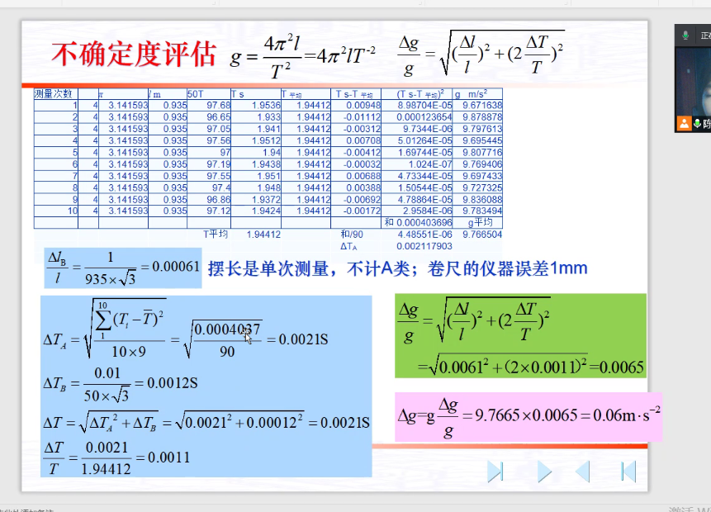
3 | 4 | 3.1415926 | 0.065 | 0.85 | 0.8175 | 45.648453789 | 1.8259381516 | 9.68 |  | 3 | 4 | 3.1415926 | 0.065 | 0.85 | 0.8175 | 91.296907578 | 1.8259381516 | 9.68 | 9.68
4 | 4 | 3.1415926 | 0.065 | 0.85 | 0.8175 | 45.554430097 | 1.8221772039 | 9.72 |  | 4 | 4 | 3.1415926 | 0.065 | 0.85 | 0.8175 | 91.108860195 | 1.8221772039 | 9.72 | 9.72
5 | 4 | 3.1415926 | 0.065 | 0.85 | 0.8175 | 45.4144776 | 1.816579104 | 9.78 |  | 5 | 4 | 3.1415926 | 0.065 | 0.85 | 0.8175 | 90.828955201 | 1.816579104 | 9.78 | 9.78
6 | 4 | 3.1415926 | 0.065 | 0.85 | 0.8175 | 45.321889374 | 1.812875575 | 9.82 |  | 6 | 4 | 3.1415926 | 0.065 | 0.85 | 0.8175 | 90.643778749 | 1.812875575 | 9.82 | 9.82
7 | 4 | 3.1415926 | 0.065 | 0.85 | 0.8175 | 45.298830666 | 1.8119532266 | 9.83 |  | 7 | 4 | 3.1415926 | 0.065 | 0.85 | 0.8175 | 90.597661331 | 1.8119532266 | 9.83 | 9.83
8 | 4 | 3.1415926 | 0.065 | 0.85 | 0.8175 | 45.437713456 | 1.8175085383 | 9.77 |  | 8 | 4 | 3.1415926 | 0.065 | 0.85 | 0.8175 | 90.875426913 | 1.8175085383 | 9.77 | 9.77
9 | 4 | 3.1415926 | 0.065 | 0.85 | 0.8175 | 45.391277355 | 1.8156510942 | 9.79 |  | 9 | 4 | 3.1415926 | 0.065 | 0.85 | 0.8175 | 90.78255471 | 1.8156510942 | 9.79 | 9.7675 | 0.0016 | 0.015628
10 | 4 | 3.1415926 | 0.065 | 0.85 | 0.8175 | 45.531014814 | 1.8212405926 | 9.73 |  | 10 | 4 | 3.1415926 | 0.065 | 0.85 | 0.8175 | 91.062029629 | 1.8212405926 | 9.73

手机摆实验 |  |  |  |  |  | 0.000065
测量次数 | 摆长l（mm） | 周期T（s） | 频率（Hz) | g(m/s*s)
1 | 680 | 1.68 | 0.6 | 9.51 | -0.0040000000 | 0.0000160000
2 | 680 | 1.7 | 0.59 | 9.23 | 0.0160000000 | 0.0002560000
3 | 680 | 1.71 | 0.59 | 9.21 | 0.0260000000 | 0.0006760000 | 0.012083928004
4 | 680 | 1.69 | 0.6 | 9.39 | 0.0060000000 | 0.0000360000 | 0.000115
5 | 680 | 1.64 | 0.61 | 9.93 | -0.0440000000 | 0.0019360000 | 0.012083045974 |  |  |  |  |  | 估读到毫米下一位
6 |  | 1.684 |  | 9.454 |  | 0.0029200000 | 0.000146 |  | 0.00084906941992 | 0.024414768458 | 9.454
 |  |  |  |  |  |  |  |  | 0.0244 |  | 0.23081722101

研究单摆周期与摆长的关系
测量次数 | 球直径（m) | 线长+球直径（m） | 摆长l（m） | 20T(s) | T（s） | T*T(s*s) | g（m/s*s）
1 | 0.065 | 0.8 | 0.7675 | 35.149228226 | 1.7574614113 | 3.0886706122 | 9.8 | 0.8760707734 | 2.0060724141
2 | 0.065 | 0.85 | 0.8175 | 36.276090962 | 1.8138045481 | 3.2898869388 | 9.8
3 | 0.065 | 0.9 | 0.8675 | 37.368988562 | 1.8684494281 | 3.4911032653 | 9.8
4 | 0.065 | 0.95 | 0.9175 | 38.43081884 | 1.921540942 | 3.6923195918 | 9.8
5 | 0.065 | 1 | 0.9675 | 39.464089592 | 1.9732044796 | 3.8935359184 | 9.8
6 | 0.065 | 1.05 | 1.0175 | 40.470988349 | 2.0235494175 | 4.0947522449 | 9.8
7 | 0.065 | 1.1 | 1.0675 | 41.453436873 | 2.0726718436 | 4.2959685714 | 9.8
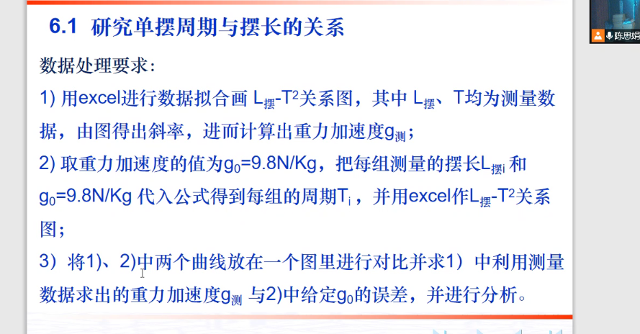
8 | 0.065 | 1.15 | 1.1175 | 42.413134277 | 2.1206567138 | 4.497184898 | 9.8
9 | 0.065 | 1.2 | 1.1675 | 43.351591549 | 2.1675795774 | 4.6984012245 | 9.8
10 | 0.065 | 1.25 | 1.2175 | 44.27015948 | 2.213507974 | 4.899617551 | 9.8

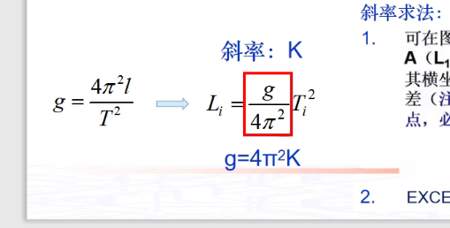

 |  |  |  | 0.06392040505

测量次数 | 球直径（m) | 线长+球直径（m） | 摆长l（m） | 20T(s) | T（s） | T*T(s*s) | g（m/s*s）
1 | 0.065 | 0.8 | 0.7675 | 35.149228226 | 1.7574614113 | 3.0886706122 | 9.8 | 767.5 | 27.703790354 | 0.063437579798
2 | 0.065 | 0.85 | 0.8175 | 36.276090962 | 1.8138045481 | 3.2898869388 | 9.8 | 817.5 | 28.591956911 | 0.063437579798
3 | 0.065 | 0.9 | 0.8675 | 37.368988562 | 1.8684494281 | 3.4911032653 | 9.8 | 867.5 | 29.45335295 | 0.063437579798
4 | 0.065 | 0.95 | 0.9175 | 38.43081884 | 1.921540942 | 3.6923195918 | 9.8 | 917.5 | 30.290262462 | 0.063437579798
5 | 0.065 | 1 | 0.9675 | 39.464089592 | 1.9732044796 | 3.8935359184 | 9.8 | 967.5 | 31.10466203 | 0.063437579798
6 | 0.065 | 1.05 | 1.0175 | 40.470988349 | 2.0235494175 | 4.0947522449 | 9.8 | 1017.5 | 31.898275815 | 0.063437579798
7 | 0.065 | 1.1 | 1.0675 | 41.453436873 | 2.0726718436 | 4.2959685714 | 9.8 | 1067.5 | 32.672618505 | 0.063437579798
8 | 0.065 | 1.15 | 1.1175 | 42.413134277 | 2.1206567138 | 4.497184898 | 9.8 | 1117.5 | 33.429029301 | 0.063437579798

 |  |  |  |  | Sqrt(l) | T
 |  |  |  |  | 27.703790354 | 1.7574614113
 |  |  |  |  | 28.591956911 | 1.8138045481
 |  |  |  |  | 29.45335295 | 1.8684494281
 |  |  |  |  | 30.290262462 | 1.921540942
 |  |  |  |  | 31.10466203 | 1.9732044796
 |  |  |  |  | 31.898275815 | 2.0235494175
 |  |  |  |  | 32.672618505 | 2.0726718436
 |  |  |  |  | 33.429029301 | 2.1206567138

